상품제안서
스피디 가정용 45W(PD3.0+QC3.0) 2포트 GaN PPS초고속충전기 | 상품코드: S29160

 |  |  |  |  |  |  | 02-713-8555 | www.synergygift.co.kr
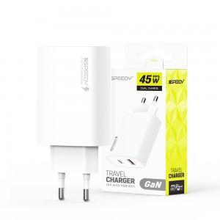

【상세/제작정보】 | <p>케이블 미포함 상품입니다.&nbsp;</p>

【인쇄/포장옵션】 | 레이저, 풀칼라 / 포장지포장

【공급단가】 | 수량 | 50~ | 100~ | 500~ | 1,000~ | 3,000~
*VAT별도 | 단가 | 10,010원 | 9,770원 | 9,470원 | 9,000원 | 8,700원

【상품 URL】 | https://www.synergygift.co.kr:443/src/goods_detail.php?gdno=29160

